시공방법
K-건설맵 | k-conmap.com 건설 서식 |  |  |  | ← 이 1행을 지우고 쓰셔도 됩니다

9.0 팽이기초(현장타설형) 시공 작업 순서도

단 계 |  | 작 업 | 내 용
Step 1 |  | 시공 준비 | 정지작업 · 지반 다짐
Step 2 |  | 팽이용기 반입 | Φ500 팽이용기 반입 · 반입검사
Step 3 |  | 팽이용기 조립 | 일반철근 D10 과 결속선으로 조립
Step 4 |  | 유니트 패널 운반 · 설치 | 팽이말뚝 부설 계획 지반에 운반하여 설치
Step 5 |  | 상부 연결철근 조립 | 일반철근 D10 과 결속선으로 조립
Step 6 |  | 레미콘 타설 | 25-18-120 레미콘으로 팽이용기 채움
Step 7 |  | 쇄석 충진 및 다짐 | #57(25mm) 쇄석으로 채우며 다짐
Step 8 |  | 시공 완료 | 평판재하시험으로 설계 지내력 확인

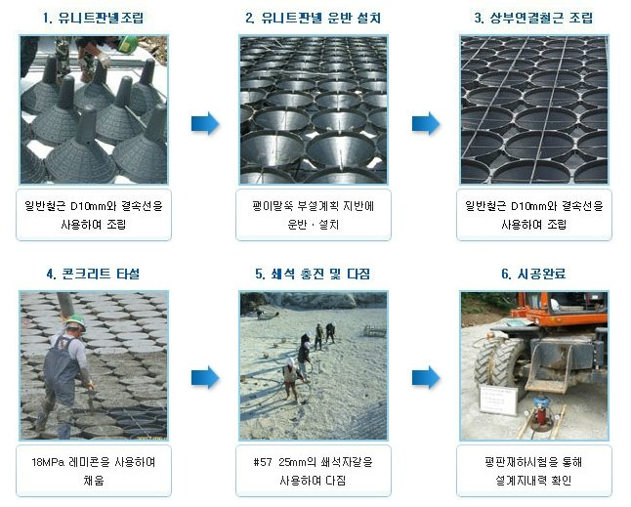

[ 시공 순서 — 유니트 패널 조립 · 운반 설치 · 상부 연결철근 조립 · 콘크리트 타설 · 쇄석 충진 및 다짐 · 시공 완료 ]

10.0 팽이기초(현장타설형)의 특성 및 용도

1) 팽이기초의 특성

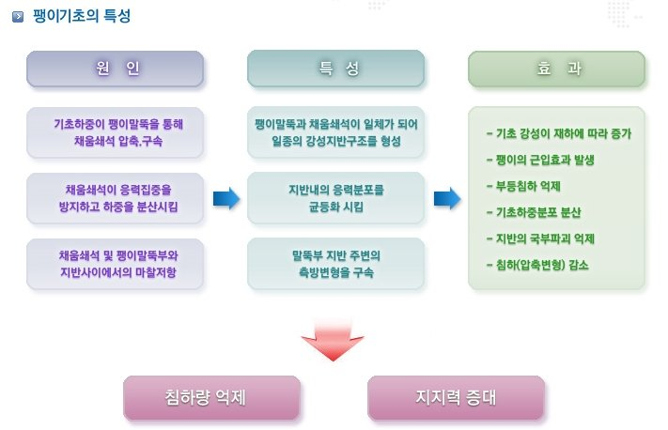

① | 기초 하중이 팽이말뚝을 통해 채움쇄석을 압축 · 구속 → 팽이말뚝과 채움쇄석이 한 몸이 되어 일종의 강성 지반구조를 이룬다.
② | 채움쇄석이 응력 집중을 막고 하중을 분산 → 지반 안의 응력 분포를 고르게 한다.
③ | 채움쇄석과 팽이말뚝부와 지반 사이의 마찰저항 → 말뚝부 지반 주변의 측방 변형을 구속한다.
④ | 효과 : 기초 강성이 재하에 따라 증가 · 팽이의 군입효과 · 부등침하 억제 · 기초 하중 분포 분산 · 지반의 국부 파괴 억제 · 침하(압축변형) 감소 → 침하량 억제 · 지지력 증대
2) 팽이기초의 용도
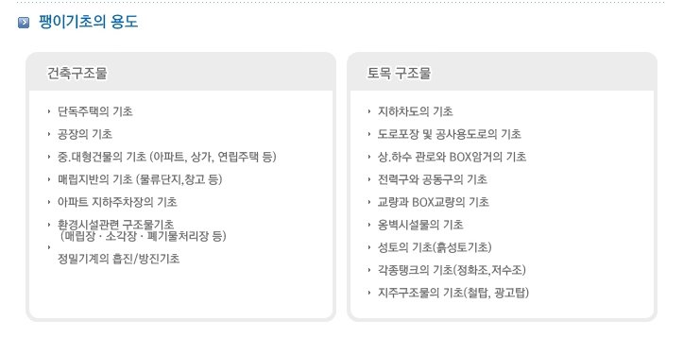

11.0 팽이기초(현장타설형) 시공방법

1. 준비작업
가) | 지반 정리 : 지반을 평탄하게 정리하고 다짐작업을 한다. 스펀지 현상이 생기는 구간은 양질의 치환재로 치환한다.
나) | 시공 위치 확인 및 자재 반입 : 측량으로 팽이기초를 부설할 위치를 정확히 표시하고 확인을 받는다. 자재 반입 경로를 확인하고, 반입 때 설계도서에 적힌 자재의 형상 · 크기 · 수량을 확인하여 반입검사를 한다.
2. 팽이기초 시공
가) | 용기 조립 : PP 매트를 설치한 부지에 팽이용기를 조립한 뒤 하부 연결철근을 설치하고, 시공 위치에 팽이용기를 놓은 뒤 상부 철근을 조립한다.
나) | 상부 철근 연결 · 콘크리트 타설 : 상부 연결철근(D10)과 하부 연결철근(D10)을 연결 철선(#10)으로 잇고, 용기 안에 콘크리트(25-18-120)를 타설한다.
다) | 쇄석 채움 및 다짐 : 팽이말뚝 사이의 공극을 25mm 쇄석으로 콘크리트 진동기 등을 이용하여 채운다.
라) | 평판재하시험으로 지내력을 확인한다.

설명 그림(시공 순서 사진 · 특성 · 용도)은 원본 계획서 그림 그대로입니다.

